关系图
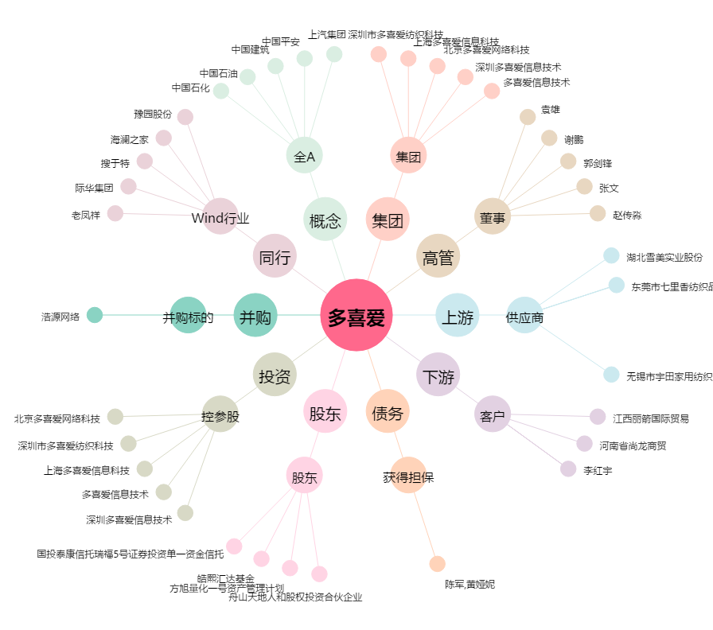
多喜爱[002761.SZ] - 关系概览图

